Лист1
 |  | Анализ конкурентов сайта lime-office.ru

Название | 1 | Экспресс Офис | «Дэфо» | «Дар мебель» | «Юнитекс» | «Стильный офис» | «Меб-фф» | Jaam | «Тритон» | «Славянская столица» (Офис Некст)
URL сайта | 2 | express-office.ru | defo.ru | mebela.ru | unitex.ru | one-meb.ru | meb-biz.ru | jaam.ru | triton-mebel.ru | slavstolica-by.ru
География офисов | 3 | Россия | Россия | Россия | Нижний Новгород, Казань | Москва | Москва | Россия | Москва, Самара, Тверь, Ржев, Владимир | Россия
Возраст сайта | 4 | 2008-04-25 | 2004-05-18 | 2007-04-04 | 1999-11-24 | 2010-09-12 | 2010-09-30 | 2007-04-06 | 2007-03-31 | 2004-04-19
Наличие рыночного дизайна сайта | 5 | + | + | + | + | + | + | + | + | +
Наличие мобильной версии | 6 | – | – | – | – | – | – | + | – | –
Наличие адаптивного дизайна сайта | 7 | + | + | + | – | + | + | – | + | +
Наличие связанного с сайтом мобильного приложения | 8 | – | – | – | – | – | – | – | – | –
Перечень разделов сайта в основной навигации | 9 | О компании, контакты, портфолио, отзывы, способы оплаты, доставка и сборка, каталог, новости. | Обратный звонок, контакты, доставка и оплата, гарантия, вызвать менеджера, каталог, преимущества, отзывы, новости, в нижнем меню: сервис, вакансии, стать партнером, портал поставщиков, 3D офис, государственный заказ. | Каталог, спецпредложения, наши проекты, клиентам, партнерам, о компании, контакты, новости. | Обратный звонок, вызов менеджера, личный кабинет, каталог, где купить, доставка и оплата, спецпредложения, проекты и дизайн, о компании, тендеры, партнерам, дилерам, гарантия, собственное производство, реализованные проекты, отзывы клиентов. | Моя учетная запись, Блог, доставка, контакты, каталог, скидки. | Акции, о компании, наши клиенты, 3D дизайн, сборка, доставка, оплата, контакты, разделы каталога, оставить отзыв | Каталог, распродажа, о компании, доставка и оплата, стать дилером, контакты, личный кабинет, разделы каталога. | О компании, условия оплаты, портфолио, контакты, доставка и сборка, отзывы, каталог, нововсти и статьи, отзывы. | О компании, контакты, доставка, сборка, дизайн-проект, офисный переезд, партнерство, документы и бланки, оплата, разделы.
Список блоков главной страницы сайта в порядке следования | 10 | Логотип, выбор города, телефон, время работы, онлайн консультация, верхнее меню, поиск, корзина. Главное меню. Разделы в виде картинок. Популярная мебель. Товары со скидкой. Дизайн офиса. Преимущества компании. Крупные клиенты. Новости, отзывы. Ассортимент, обзор магазина (видео). Примущества. Контакты. Нижнее меню. Авторские права, социальные сети, карта сайта. | Логотип, выбор города, телефоны, обратный звонок, войти/регистрация, ссылка на контакты, доставку и оплаты, гарантию. Вызвать менеджера (форма), корзина, главное меню, поиск, слайдер, блок преимуществ компании, ссылки на Оферту на портале поставщиков, на государственный знак. Блок «Успейте купить» с акциями, партнёры, интересные предложения, отзывы, новости, блок преимуществ с кнопками «Заказать проект» и «Вызвать менеджера», статья о компании, нижнее меню, поиск, карты оплат. | Город, адреса складов, Закажите звонок, телефоны, сравнение, отложено, логотип, поиск, корзина, Главное меню, блок с баннерами и презентацией компании, популярная офисная мебель от производителя, акционные распродажи, последние выполненные проекты, мебель от производителя, клиенты и партнеры, новости, преимущества, авторские права, контакты, соц. сети, нижнее меню. | Логотип, город, телефон, обратный звонок, вызов менеджера, личный кабинет, корзина, главное меню, слайдер, спецпредложения, блок разделов, преимущества, реализованные проекты, консультации специалистов, о компании, телефон, нижнее меню, соц. Сети, авт. права, телефон, почта. | Телефон, время работы, моя учетная запись, блог, войти, логотип, поиск, доставка, контакты, главное меню, баннеры, популярные товары, бренды, распродажа, новинки, преимущества, нижнее меню | Телефон в Москве, телефон 8-800, почта, лчный кабинет, логотип, поиск, корзина, главное меню, боковое меню, разделы, хиты продаж, преимущества, отзывы, нижнее меню, подробные контакты | Выезд менеджера, дизайн проект за 1 день, логотип, телеефон, время работы, город, соц. Сети, поиск, корзина, главное меню, фильтр бюджета клиента, баннер, получить дизайн проекта (форма), о компании (небольшой блок), офисная мебель для персонала, посмотреть все товары, преимущества компании, офисная мебель в кабинет руководителя, посмотреть все товары, стойки ресепшн, посомтреть все товары, столы для переговоров, офисные кресла и стулья, мягкая мебель, помощь консультанта, видео "как выбрать офисную мебель", нам доверяют (крупные клиенты), переход на мобильную версию, заказать звонок, контакты. | Логотип, телефон, время работы, поиск, корзина, верхнее меню, город, свяжитесь с нами, главное меню, кабинет Torr, товар дня, Imago, фильтр кресел, кресла, новости и статьи, отзывы, преимущества, форма "Хотите такой офис?", преимущества, нижнее меню, логотип, контакты, соц. сети, авт. права. | Логотип, о компании, контакты, онлайн-заявка, email, выбор города, поиск, время работы, телефоны, верхнее меню, левое меню с каталогом, слайдер, разделы каталога, ассортимент, преимущества, логотип, контакты, нижнее меню.
Содержание ключевого баннера на главной странице, при наличии | 11 | – | Слайдер: офисная классика, умное кресло, детская мебель, сеть мебельных салонов, кабинет Prego, мебель любого бюджета, скидки на мягкую мебель | Кабинеты руководителей, каталог кресел и стульев, видеопрезентация компании. | Офисные перегородки, скидка на кресла руководителей, новинки кресел, бесплатная доставка, кабинет руководителя Mark, Мебель для персонала, Скидка 5% при онлайн заказе, кабинет руководителя iSixty, бюджетный кабинет Cosmo, кабинет руководителя Omega, Скидка до 90%. | Мебель для персонала, кресла руководителя, офисные диваны, переговорные столы, стойки ресепшн, скидки и акции, кресло персонала, кабинет руководителя. | Мебель для офиса, офисные кресла, офисные стулья, офисные диваны, мебель для руководителей | профессиональная планировка (консультация), хотите стильный и удобный офис? (консультация), современнный офис (консультация). | профессиональная планировка (консультация), хотите стильный и удобный офис? (консультация), современнный офис (консультация). | Акция до 20 мая -40%, серия мебели Саньян, Новый кабинет руководителя, Lavana — красивая мебель для офиса, модные кресла от Profim, Инновация — офисная мебель с современным дизайном, кабинет Grace, диваны ToForm, диваны Евроформа.
Ключевые рекламные баннеры на сайте, что рекламируют каждый | 12 | – (Посторонней рекламы нет) | – (Посторонней рекламы нет) | – (Посторонней рекламы нет) | – (Посторонней рекламы нет) | – (Посторонней рекламы нет) | – (Посторонней рекламы нет) | – (Посторонней рекламы нет) | – (Посторонней рекламы нет) | – (Посторонней рекламы нет)
Структура каталога товаров, первый уровень | 13 | Мебель для персонала, кабинет руководителя, офисные кресла и стулья, мобильные перегородки, офисные диваны, столы для переговоров, стойки ресепшн, металлическая мебель и сейфы, офисные кухни, прочее. | Офисная мебель, мебель для дома, кресла и стулья, сейфы металлическая мебель, асксессуары декор, специализированная мебель, акции, дисконт, дизайнерам и архитекторам. | Мебель для персонала, Кабинеты руководителей, стойки ресепшн, столы для переговоров, офисные кресла и стулья, офисные диваны, мебел для баров и кафе, сейфы, сейфы, металлическая мебель, офисные акссессуары, офисные перегородки, гостиничная мебель, кресла для залов, офисный свет. | Мебель руководителя, мебель персонала, офисные кресла и стулья, мягкие кресла и диваны для отдыха, сейцы и металлические шкафы, прочее. | Офисная мебель, офисные кресла, офисные диваны, металлическая мебель, сейфы. | Боковое меню: мебель для персонала, офисные кресла, офисные стулья, офисные диваны, мебель для руководителя, ресепшн, компьютерные кресла, металлическая мебель, офисная мебель на заказ, сейфы, компьютерные столы, школьная мебель, столы обеденные, столы для переговоров, столы на металоллокаркасе, торговое оборудование, столы журнальные, техника для офиса, офисные аксессуары, барные стулья. | Офисная мебель, сейфы, распродажа, мебель для персонала, кабинеты руководителя, офисные кресла, стойки ресепшн, мебель для переговорных, офисные диваны, картотеки металл мебель, офисные перегородки. | Офисная мебель для персонала, кабинеты руководителей, кресла и стулья для офиса, мягкая мебель для офиса, столы для переговоров, ресепшн, металлическая мебель и сейфы, аксессуары для офиса. | 26 разделов каталога в левом меню.
Если есть акции, суть каждой | 14 | Скидки от 3% до 34% процентов на случайные товары | Офисные кресла до — 54% Компьютерные и детские кресла до — 48% Скидки на репродукции до — 35% Мебель для персонала до — 54% Обеденные решения до — 44% Мебель для дома до — 17% Кабинеты руководителя до — 26% Скидки на мямгкую мебель до — 25% | Спецпредложения с товарами, у которых пометка хит и новый товар. Скидки на странице спецпредложений. На главной странице скидка на несколько товаров. | Скидки до 90% на определенные товары в определнных магазинах. | Скидки от 1% до 2% в разделе скидок. Скидки и подарки При заказе на сумму: от 50 000 ₽ - 3% от 100000 ₽ -5% от 200000 ₽ - 7% | Скидка от 5% до 33% | только 15% на определенные товары | Случайные скидки, 5%, 7%, 10%. | До 20 мая скидка 40% на 5 товаров
Если есть условия доставки, то какие и по какой цене | 15 | Для Москвы: Самовывоз: будние дни с 10.00 до 17.00 суббота и воскресенье - выходные. Доставка: Стоимость доставки до подъезда по городу Москва зависит от веса заказа: до 50 кг - 300 руб.; от 50 кг до 200 кг - 500 руб.; от 200 кг до 500 кг - 700 руб.; от 500 кг до 1500 кг - 1 500 руб.; свыше 1500 кг - 3 000 руб. При заказе свыше 100 000 руб. - бесплатно. Время доставки: будние дни с 09.00 до 22.00; суббота и воскресенье - по согласованию с менеджером. Занос и подъем: Кресла, стулья и сейфы до 30 кг - 150 руб. Габаритная мебель - 3 руб./кг, но не менее 500 руб. При отсутствии грузового лифта стоимость услуги рассчитывается за каждый этаж. При заказе свыше 100 000 руб. - бесплатно. Сборка мебели: 5% от стоимости товара, но не менее 1 000 руб. При заказе свыше 100 000 руб. - бесплатно. | 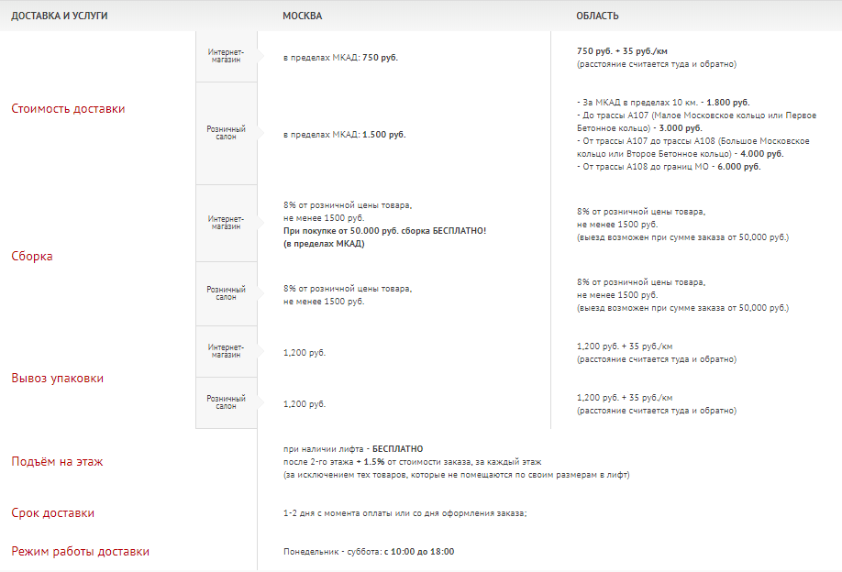 | Цена доставки не указана (спрашивать у менеджера) Доставка по всей России, Казахстан и Беларусь Экспресс доставка в течении 24 часов Сборка в день доставки Самовывоз со склада в Вашем городе | 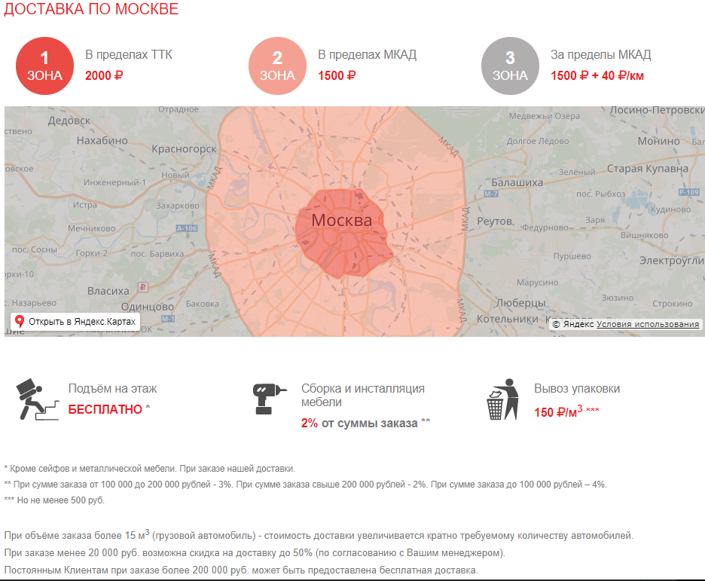 – | 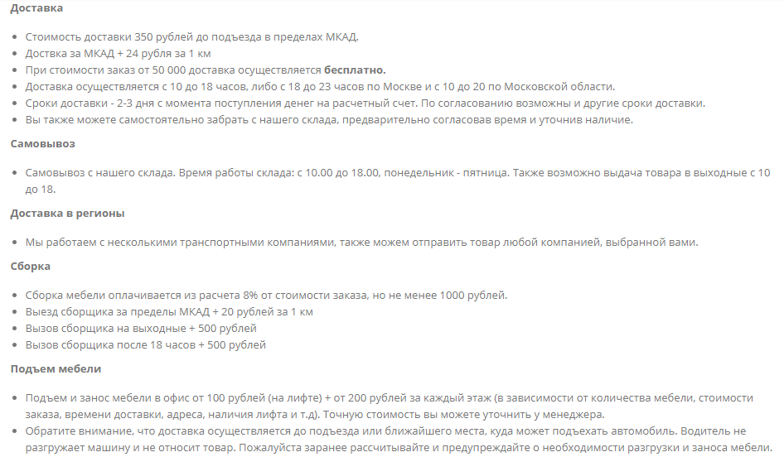 | Доставка мебели по Москве в пределах МКАД При заказе на сумму свыше 50.000 рублей - доставка по Москве бесплатно! Доставка 1 малогабаритного товара - 350 рублей. Доставка 2 и 3 малогабаритных товаров - 700 рублей. Доставка габаритных товаров - 1300 рублей. Доставка товаров внутри ТТК - 1300 рублей. Доставка мебели за пределы МКАД Доставка - 50 рублей за 1 километр. Выезд сборщика - 30 рублей за 1 километр. | Стоимость доставки по Москве: Доставка до 3-х предметов - 1500 руб. Доставка до 16м3 (1,5 тонны) - 2990 руб. Доставка более 16м3 (1,5 тонны) - 2990 умножить на количество автомобилей. | 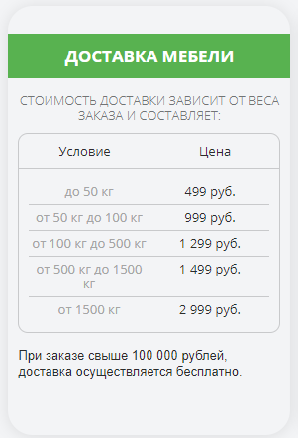 – | 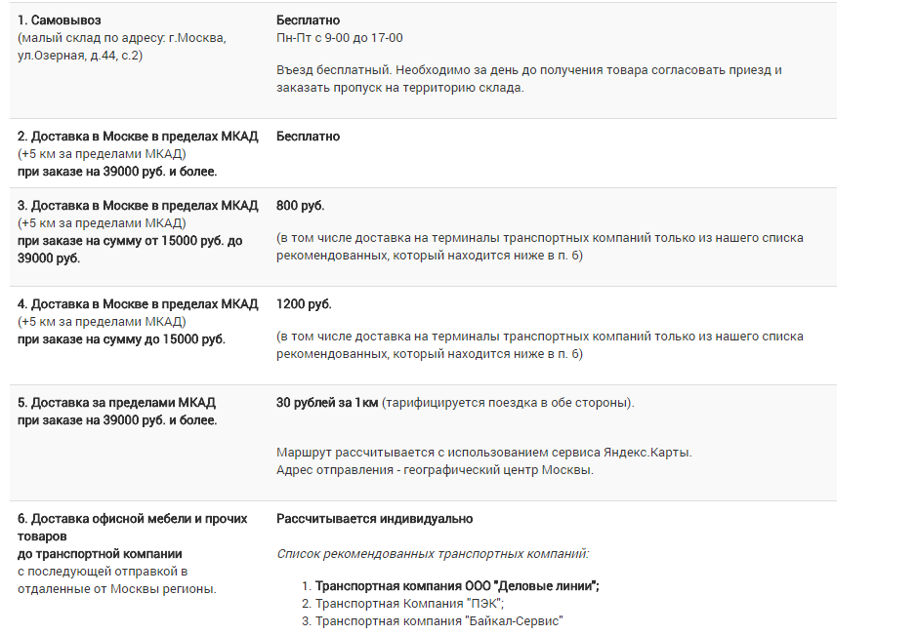 –
Если есть условия оплаты, то какими способами | 16 | 1. Безналичная оплата на расчетный счет (с возмещением НДС 18% для юридических лиц). 2. Оплата наличными: курьеру при доставке (для физических лиц); в фирменном салоне по адресу: г. Москва, ул... на складе самовывоза по адресу: г. Москва, ул... 3. Оплата банковской картой в фирменном салоне по адресу: г. Москва, ул... 4. Онлайн-оплата на сайте банковской картой MasterCard, Visa или Мир (без комиссии). Данный вид оплаты доступен при заказе на любую сумму. 5. Оплата по счету для физических лиц. После оформления заказа Вам будет предоставлен счет с реквизитами для оплаты, которую можно произвести в отделении любого банка или в интернет-банке (личном кабинете Вашей банковской карты). 6. Онлайн-платежи (без комиссии): электронными кошельками WebMoney (при заказе на любую сумму), Яндекс-Деньги, Qiwi Vallet и др. (до 15 000 рублей); через интернет-банки: Сбербанк-Онлайн, ВТБ24, Альфа-Клик, Тинькофф, Русский Стандарт и др.; со счета мобильного телефона МТС, Билайн, Теле2 (до 15 000 рублей); через систему платежей Apple Pay. 7. Оплата в терминалах Qiwi (до 15 000 рублей). На Ваш электронный адрес будет отправлен номер счета, который Вы сможете ввести в любом терминале для совершения платежа. 8. Оплата через салоны Евросеть и Связной (до 15 000 руб.). Вашему заказу будет присвоен код требования для совершения денежного перевода. Код необходимо предъявить кассиру-операционисту в удобном для Вас салоне. | На сайте Оплата картой VISA, MasterCard, МИР, кредит от Альфа-банк | Оплата счёта безналичным путём или наличными в кассу | 1. Наличными 2. Банковскими картами 3. Безналичный рассчет | Безналичная оплата, банковская карта. | 1. Безналичный рассчет 2. Наличный рассчет 3. Оплата банковской картой | 1. Оплата по безналичному расчету (с НДС). 2. Оплата наличными через сберкассу для физических лиц. 3. Всевозможные онлайн платежи (qiwi, связной, webmoney и т.д.) | 1. Оплата наличными при получении 2. Яндекс.Деньги | 1. Оплата по безналичному расчету 2. Оплата наличными 3. Оплата онлайн (интернет-банкинг) 4. Оплата на сайте ( Яндекс.Деньги, Банковская карта, WebMoney, по коду через терминал
Наличие поиска на сайте | 17 | + | + | + | + | + | + | + | + | +
Наличие телефона на 8-800 | 18 | – | + | + | – | – | + | – | – | –
При наличии филиалов / сети магазинов - есть ли переключатель городов и региональная контактная информация | 19 | + | + | + | + | – (Филиалов или сети магазинов нет) | – (Филиалов в других городах нет) | + | + | +
Наличие онлайн-консультанта | 20 | + | + | + | + | – | + | + | + | –
Наличие сервиса обратного звонка | 21 | + | + | + | + | – | + | + | + | +
Наличие лидогенерационных форм на сайте, какие call-to-action используют и что обещают | 22 | 1. Форма «Перезвони мне» с возможностью позвонить менеджеру, руководителю, заказать дизайн-проект, стать дилером или франчайзи. 2. Кнопка «заказать звонок» справа по центру на любой странице 3. Онлайн чат на сайте с менеджером 4. Форма «Заказать звонок» в блоке Дизайн-студия «Офисные интерьеры» | 1. Обратная связь: вызвать менеджера, написать руководителю, ставть партнером. 2. Онлайн консультант. 3. Бесплатный дизайн-проект | 1. Закажите звонок 2. Онлайн консультант. 3. Выделяется кнопка спрецпредложения в меню | 1. Обратный звонок 2. Вызов менеджера. 3. Онлайн чат. 4. Письмо директору | – | 1. Бесплатная справочка 8-800 2. Не могли дозвониться? Email 3. онлайн чат 4. push уведомление о консультации, если долго на сайте находиться 5. введите телефон, мы перезвоним | 1. Выезд менеджера с образцами СЕГОДНЯ! 2. Дизайн-проект офиса за 1 день БЕСПЛАТНО 3. УКАЖИТЕ, КАКАЯ МЕБЕЛЬ ВАМ НУЖНА — САЙТ ПОДСТРОИТСЯ ПОД ВАС (бюджетный фильтр) 4. 3 формы на слайдере (перезвонить) 5. кнопка в футере "заказать звонок" | 1. Войти для снижения цен 2. Свяжитесь с нами (форма "Перезвоните мне") 3. Вопрос менеджеру, руководителю, вызов менеджера в офис, оставить отзыв о компании. 4. Онлайн консультация | 1. Онлайн-заявка 2. Заказать звонок 3. Позвонить онлайн
Какие ключевые слова прописаны для meta name keywords для главной страницы | 23 | – | офисная мебель офис купить продажа опт москва дешевая со склада от производителя | офисная мебель, мебель для офиса | офисная мебель, москва, мебель для офиса, продажа | стильный, офис, интернет-магазин, офисная, мебель, москва | – | офисная мебель, интернет магазин офисной мебели, мебель для офиса, мебель для офиса Москва, | – | –
Какое краткое описание прописано для meta name description для главной страницы | 24 | Продажа офисной мебели, ресепшн и переговорных комнат, а также офисных кресел и стульев, сейфов в интернет-магазине Экспресс Офис. Осуществляем бесплатную доставку мебели в офис по Москве. | Офисная мебель в сети магазинов г. Москва. Продажа оптом недорогой мебели для офиса со склада от производителя крупнейшего в России. | Каталог офисной мебели: кабинеты руководителя, столы переговоров, офисные кресла и прочая мебель для персонала. Интернет-магазин мебели для офиса | Офисная мебель в Москве: кабинеты, мебель для персонала. В наличии мебель для офиса: офисные кресла и стулья, офисные шкафы и столы. | Офисная мебель от производителя со склада в Москве. Доставка по всей России. Выгодные цены и гарантия на все комплектующие. Доставка от 350 руб. Подъем от 100 руб. Специальные условия до конца месяца! | Мебель для офиса - купить недорого в интернет магазине каталога «Меб-фф», гарант дешевой цены! Мебель с доставкой в Москве. +7 495 255 28 82 | Продажа офисной мебели по лучшим ценам в Москве. Проектирование и обустройство офисов бесплатно. Каталог 30000 наименований. Гарантия лучшей цены. Доставка от 1 дня. Представлены кабинеты, столы для персонала, диваны и кресла. | Мы предлагаем широкий ассортимент качественной мебели по адекватным ценам. | Предлагаем купить офисную мебель недорого в Москве в интернет-магазине. Бесплатно доставим и соберем мебель для вашего офиса. Скидки от 10%. Дизайн-проект офиса в подарок!
Перечень функциональностей сайта | 25 | Навигация, Каталог, Новости, Форма для связи, Карта сайта, Отзывы, Онлайн чат, Портфолио, Поиск, Регистрация. | Навигация, Каталог, Новости, Форма для связи, Слайдер, Отзывы, Онлайн чат, Портфолио, Поиск, 3D офис, Email-рассылка, Регистрация. | Навигация, Каталог, Новости, Форма для связи, Сравнение, Отложено, Отзывы, Онлайн чат, Поиск. | Навигация, Каталог, Новости, Форма для связи, Отзывы, Онлайн чат, Поиск, Email-рассылка, Личный кабинет. | Навигация, Каталог, Поиск, Email-рассылка, Личный кабинет, Информация о заказе, Расширенный поиск, История заказов. | Навигация, Материалы, Форма для связи, Личный кабинет, Онлайн чат, Отзывы, Поиск | Навигация, Материалы, Форма для связи, Личный кабинет, Поиск, Режим быстрого просмотра товара, Отзывы. | Навигация, Материалы, Форма для связи, Личный кабинет, Поиск, Портфолио с выбором года на карте, Отзывы, Калькулятор бюджета для офиса, Регистрация. | Навигация, Материалы, Форма для связи, Поиск, Онлайн-звонок.
Наличие фото и контактной информации сотрудников | 26 | Фото дизайнеров с именами | Фильм о компании 6 мин. | Фото сотрудников по городам + фильм о компании | – | – | – | – | – | –
Наличие фото офиса | 27 | + | + | + | – | – | – | – | – | –
Наличие связанных сайтов той же компании, какие они, ссылки. Например, лендинги по отдельным направлениям, региональные сайты, интернет-магазин, блог, сайт руководителя, СМИ и т.д. | 28 | Дизайн-проект офиса http://www.design.express-office.ru/ | – | – | http://blog.unitex.ru/ | – | – | – | – | –
Среднемесячная посещаемость | 29 | 32 949 | 20,690 | 15 775 | 37 092 | 5,988 | 15,420 | 5,384 | 3,442 | 16,462
Структура трафика | 30 | market.yandex.ru — 53% go.mail.ru — 20% news.yandex.ru — 6% avito.ru — 2.51% link.2gis.ru — 2.51% | 2gis.ru — 34.69% link.2gis.ru — 25.9% news.yandex.ru — 7.3% chairman.ru — 5.15% mebelcity-nkz.ru — 5.15% | news.yandex.ru — 29% forums.overclockers.ru — 20% disq.us — 13% riotpixels.com — 11% izito.ru —11% | news.yandex.ru — 36% yandex.ru — 22% ria.ru — 9.5% link.2gis.ru —4% vektor-s.ru — 4% | – | market.yandex.ru — 30% news.yandex.ru — 25% yandex.ru — 12% topvisor.ru —7% avito.ru — 6% | – (Отчётов раздела Referrals нет) | – (Отчётов раздела Referrals нет) | news.yandex.ru — 44% go.mail.ru — 41% yandex.ru — 7% лечим-грибок.рф —1.23% stroikit.ru — 1.23%
Количество ссылающихся сайтов | 31 | 2,345 | 943 | 2 535 | 1,134 | 594 | 419 | 4 312 | 79 | 327
ТИЦ сайта | 32 | 350 | 350 | 350 | 375 | 90 | 170 | 230 | 30 | 100
Google PR сайта | 33 | – | 4 | 4 | 4 | – | 4 | 3 | 2 | 3
Наличие карточки Google Business при поиске в Google по названию компании | 34 | + | + | + | + | + | + | + | + | +
Наличие карточки Яндекс.Каталога при поиске в Яндексе по названию компании | 35 | Яндекс.Каталог закрыт | Яндекс.Каталог закрыт | Яндекс.Каталог закрыт | Яндекс.Каталог закрыт | Яндекс.Каталог закрыт | Яндекс.Каталог закрыт | Яндекс.Каталог закрыт | Яндекс.Каталог закрыт | Яндекс.Каталог закрыт
Наличие в Яндекс.Каталоге | 36 | Яндекс.Каталог закрыт | Яндекс.Каталог закрыт | Яндекс.Каталог закрыт | Яндекс.Каталог закрыт | Яндекс.Каталог закрыт | Яндекс.Каталог закрыт | Яндекс.Каталог закрыт | Яндекс.Каталог закрыт | Яндекс.Каталог закрыт
Вывод | 37 | Компания хорошо представлена в интернете. Особенно обращает на себя внимание: посещаемость, ТИЦ. Дизайн простой, громоздкий | Компания хорошо представлена в интернете. Особенно обращает на себя внимание: посещаемость, ТИЦ. Дизайн привлекательный, современный. | Компания хорошо представлена в интернете. Особенно обращает на себя внимание: посещаемость, ТИЦ. Красивая верхняя половина сайта. Нижняя с разными шрифтами, высотой шрифта, разный межстрочный интервал и т.п., не читабельно | Сайт существует давно, очень устарел. Но не смотря на это,очень высокие показатели посещаемости и ТИЦ. | Компания представлена в интернете удовлетворительно. Показатели качества продвижения на умеренном уровне. Слабые торговые предложения в виде ( 2% скидки, при переходе на баннер скидки до 20% не нашёл скидок) | У компании хорошая посещаемость, но слабая ТИЦ. Дизайн просто со вкусом. | Высокие показатели ТИЦ, но с не самой высокой посещаемостью. Из-за отсутствия рекламный кампаний. | Очень слабый ТИЦ и маленькая посещаемость, не понравились маленькие картинки в каталоге. | Слабый показатель ТИЦ, но большая посещаемость из-за рекламных компаний. Главная страница пустая, только слайдер, разделы и преимущества. В каталоге указана только модель и фотография.
Рекомендуем обратить внимание на ключевые идеи | 38 | Привлекательный форма обратно звонка с «Мы с радостью перезвоним Вам через 15 секунд!» и таймером. | Страница с 3D дизайном, с ссылкой на скачивание программы для создания интерьеров. | Удобное левое меню, скидка на товар хорошо заметна, в поиске указано кол-во товаров (Поиск среди 36 528 товаров) | Email-рассылка, частое обновление новостей компании. | – | Красивый обратный звонок «Мы перезвоним через 30 секунд», Агрессивные скидки. | Хорошее решение для верхнего меню, когда нужно разместить много ссылок на страницы. Отличительная особенность - мобильная версия сайта. Фильтр по бюджету покупателя в самом начале страницы. Слайдер, наполовину состоящий из формы обратно звонка. | Калькулятор бюджета на мебель. Портфолио по городам. «Войти для снижения цен» вынуждает регистрироваться на сайте. | Функция «Позвонить онлайн»

